Info. om antall i TU og DU
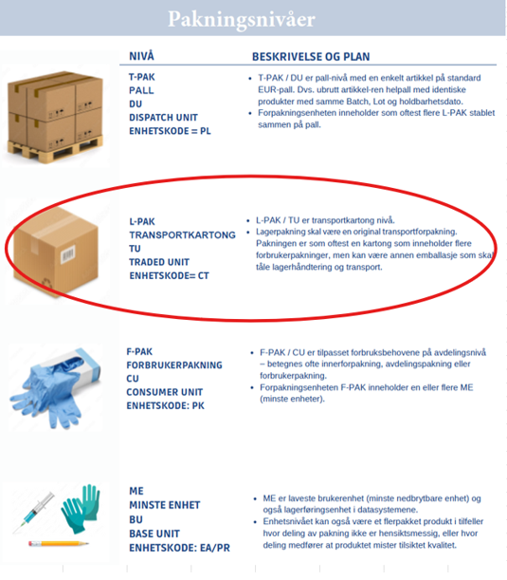
Artikkelnr | Artikkelnavn | Antall BU(primærenhet) i en standard TU | Pris pr TU | Antall LPAK/TU på en standard Pall/DU

